9.1
COSTAS

9.1. Reparto de los recursos en materia de deslindes
según el sentido de las Sentencias de la Audiencia Nacional, 2014

Sentidos de las Sentencias | Número de recursos
Desestimatorias | 43
Estimatorias parciales | 2
Estimatorias | 13

GRÁFICO: Reparto de los recursos en materia de deslindes según el sentido de la Sentencia. Año 2014

9.2
COSTAS

9.2. Serie histórica de realización de deslindes

Año | Deslindes (km)
2004 | 361.0
2005 | 483.9
2006 | 542.9
2007 | 610.0
2008 | 565.4
2009 | 768.3
2010 | 588.9
2011 | 314.4
2012 | 0.6
2013 | 81.9
2014 | 41.8
GRÁFICO: Evolución de la realización de deslindes (kilómetros)

GR9.3
COSTAS

9.3. Serie histórica de aprobación de deslindes según demarcación provincial

GRÁFICO: Porcentaje de costa deslindada por demarcación provincial. Año 2014

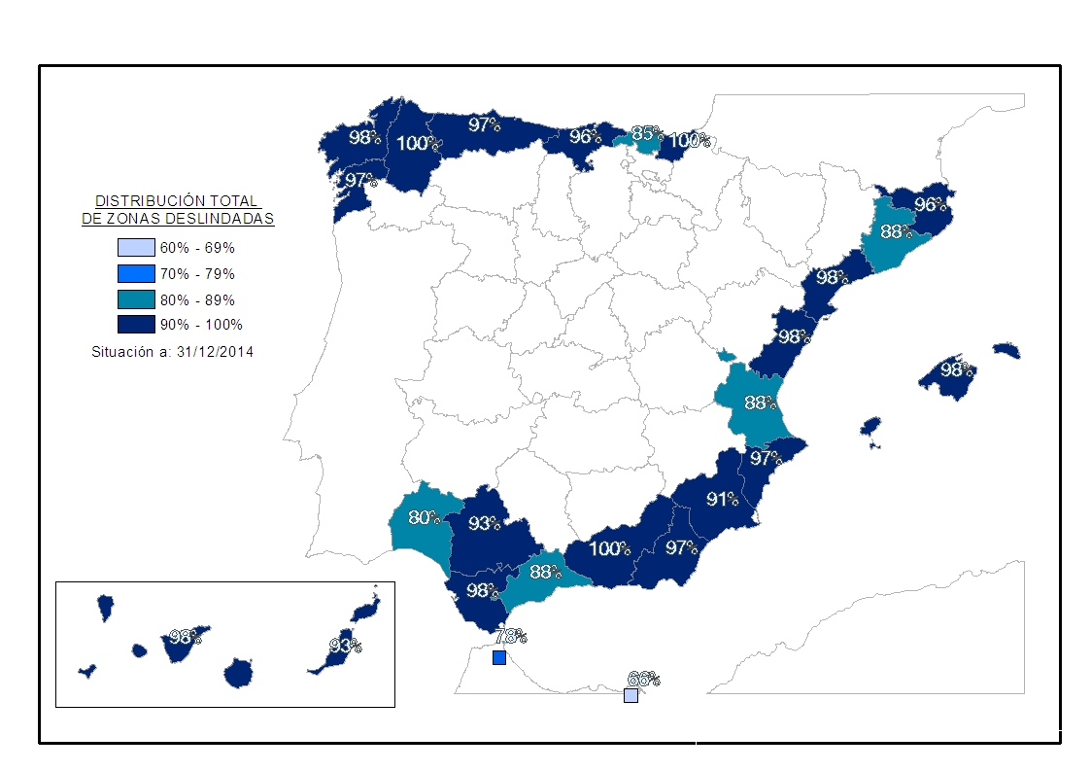

GRÁFICO: Evolución de la realización de deslindes (kilómetros)
 | costal
2004 | 361.0
2005 | 483.9
2006 | 542.9
2007 | 610.0
2008 | 565.4
2009 | 768.3
2010 | 588.9
2011 | 314.4
2012 | 0.6
2013 | 81.9
2014 | 41.8

